Description
Checklist code

1. Đặt tên (Naming)

a). Các folder con nằm trong /container || /component || /views sẽ đặt tên theo dạng PascalCase (viết hoa 2 chữ đầu tiên)

EX:
- đặt tên file ReservationCard.js

b). Đặt tên tham chiếu
- Dùng PascalCase cho React components và camelCase cho tham chiếu của componet đó
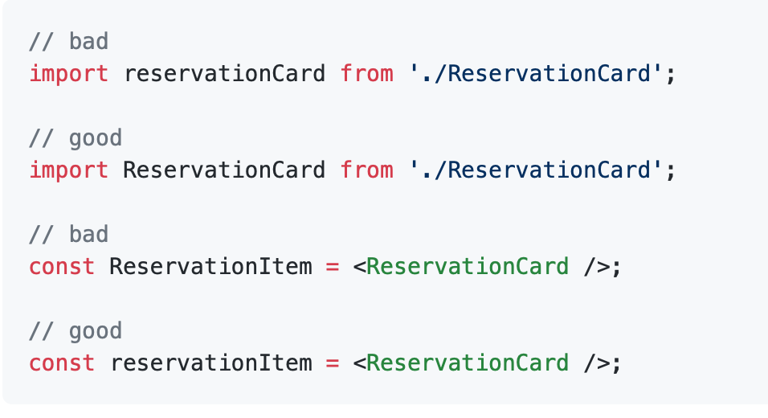

c). Đặt tên component
- Sử dụng tên tệp làm tên component. Ví dụ: ReservationCard.js phải có tên tham chiếu là ReservationCard.
- Đối với các thành phần root componet, hãy sử dụng index.js làm tên file và sử dụng tên thư mục làm tên component

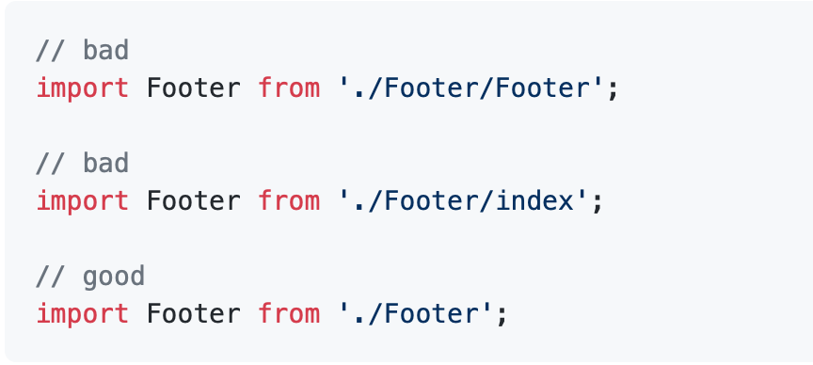

c). Đặt tên props
- Tránh sử dụng tên của các DOM component cho các mục đích khác nhau.

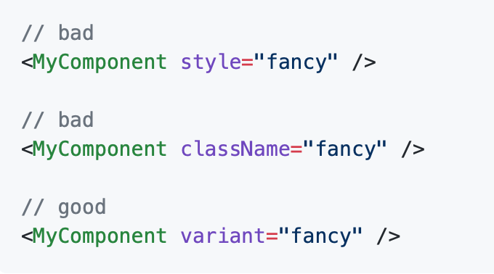

c). Đặt tên function
- Dùng camelCase để đặt tên cho các function

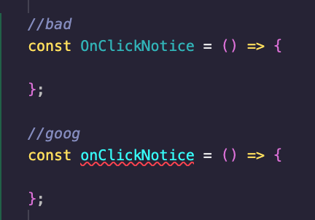

2. Căn chỉnh

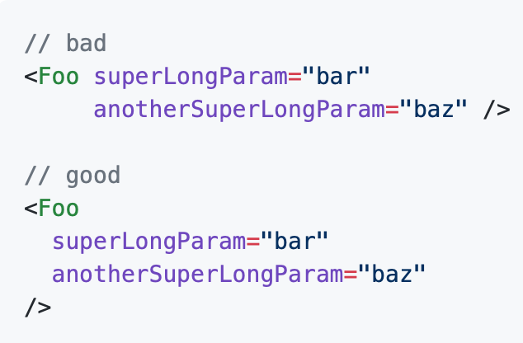
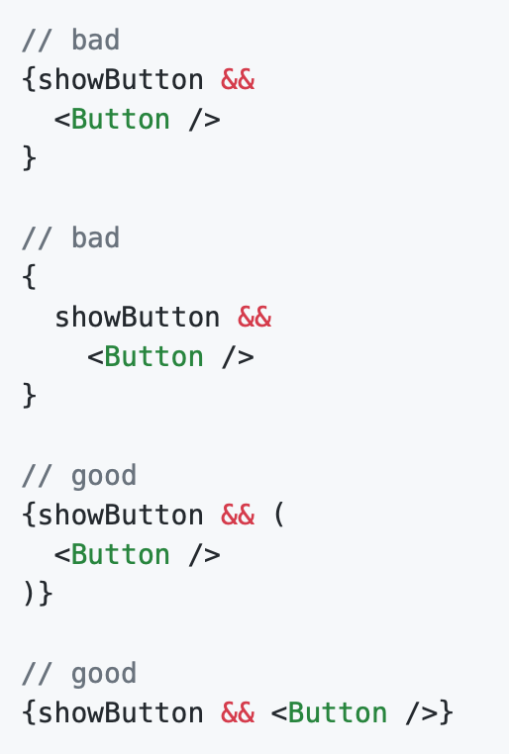
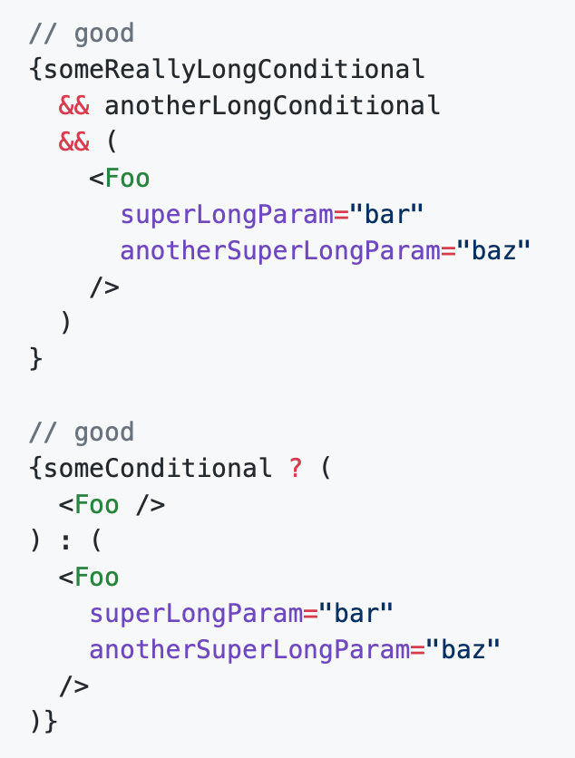

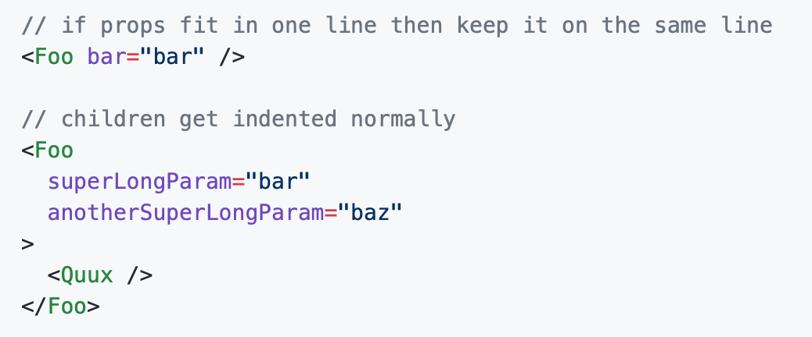

3. Quotes
- Luôn sử dụng dấu ngoặc kép (") cho các thuộc tính JSX, nhưng dấu ngoặc kép (') cho tất cả các JS khác

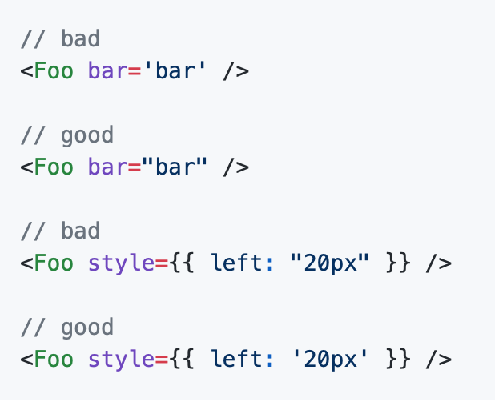

4. Spacing
- Luôn bao gồm một khoảng trắng trong thẻ tự đóng của bạn

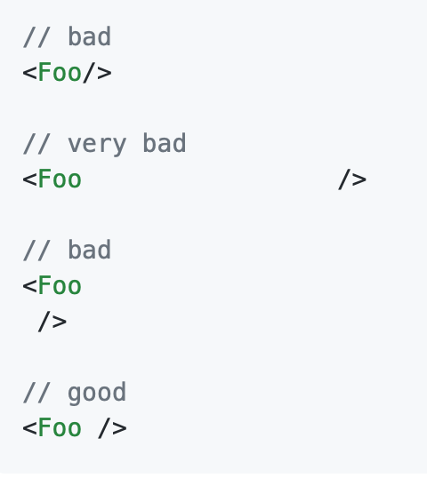

- Không đặt dấu ngoặc nhọn JSX bằng dấu cách

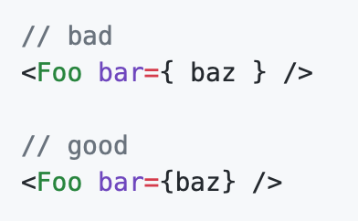

5. Props
- Luôn sử dụng camelCase cho các tên props hoặc PascalCase nếu giá trị props là một React component.

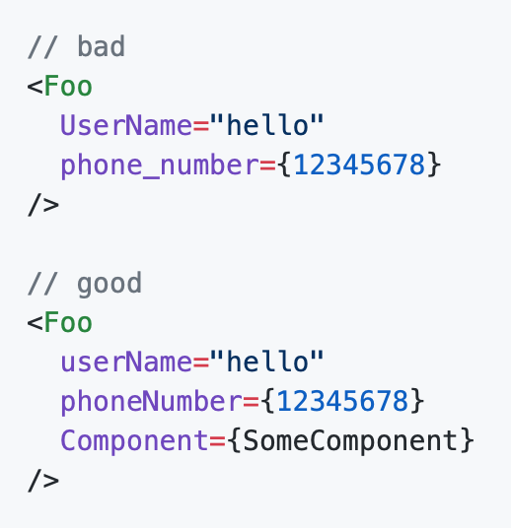

5. Up code
- đảm bảo code up lên git không còn những:
+ console.log()
+ debug alert (trừ 1 số trường hợp bắt buộc)
+ comment line code thừa

